Dashboard
BLOCK 139

 | VERSION | 1.0.0

Chuyên Đề Phát Triển Web 1

Evidance
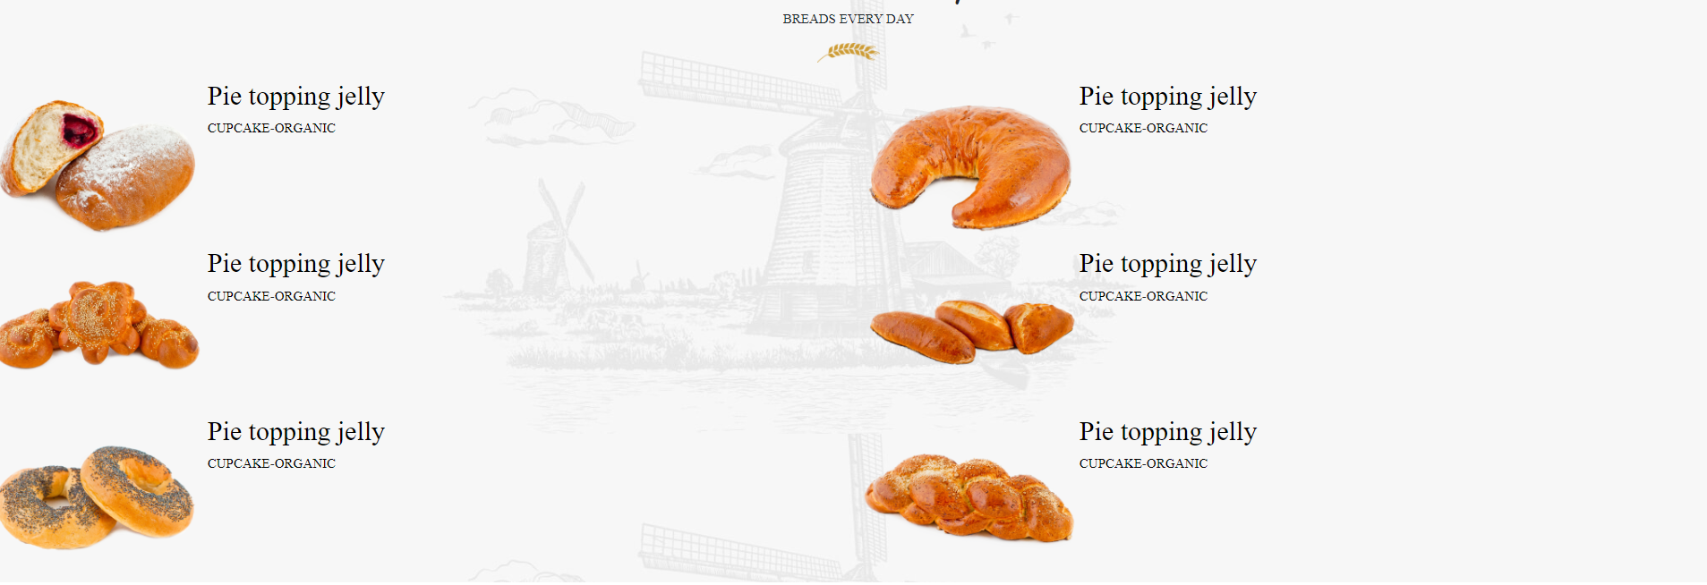
hinh1

hinh2

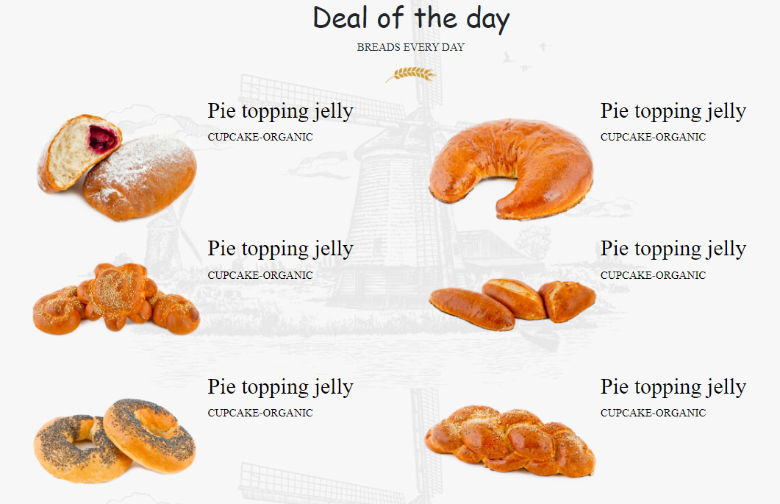
hinh3

hinh4

hinh5

hinh6

